Hinh du lieu that
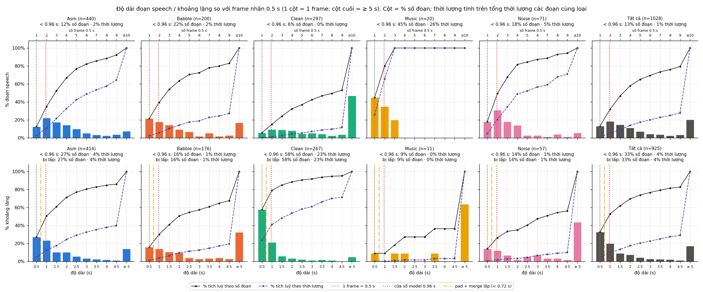
Hình – đánh giá (vẽ bằng Python)
Nguồn: results_test/ (evaluate_real.py, 29/09/2026). 144 file; Nhãn trong C:/Users/leuhu/OneDrive/Máy tính/test/data/AAA/Ground_truth. Python reference, chưa phải output lib. Hình cố định ở ngưỡng Python 0.02 (A4); đổi tham số ở KQ du lieu that không đổi hình – chạy lại evaluate_real.py.

Hình 1. Kiểm tra dữ liệu
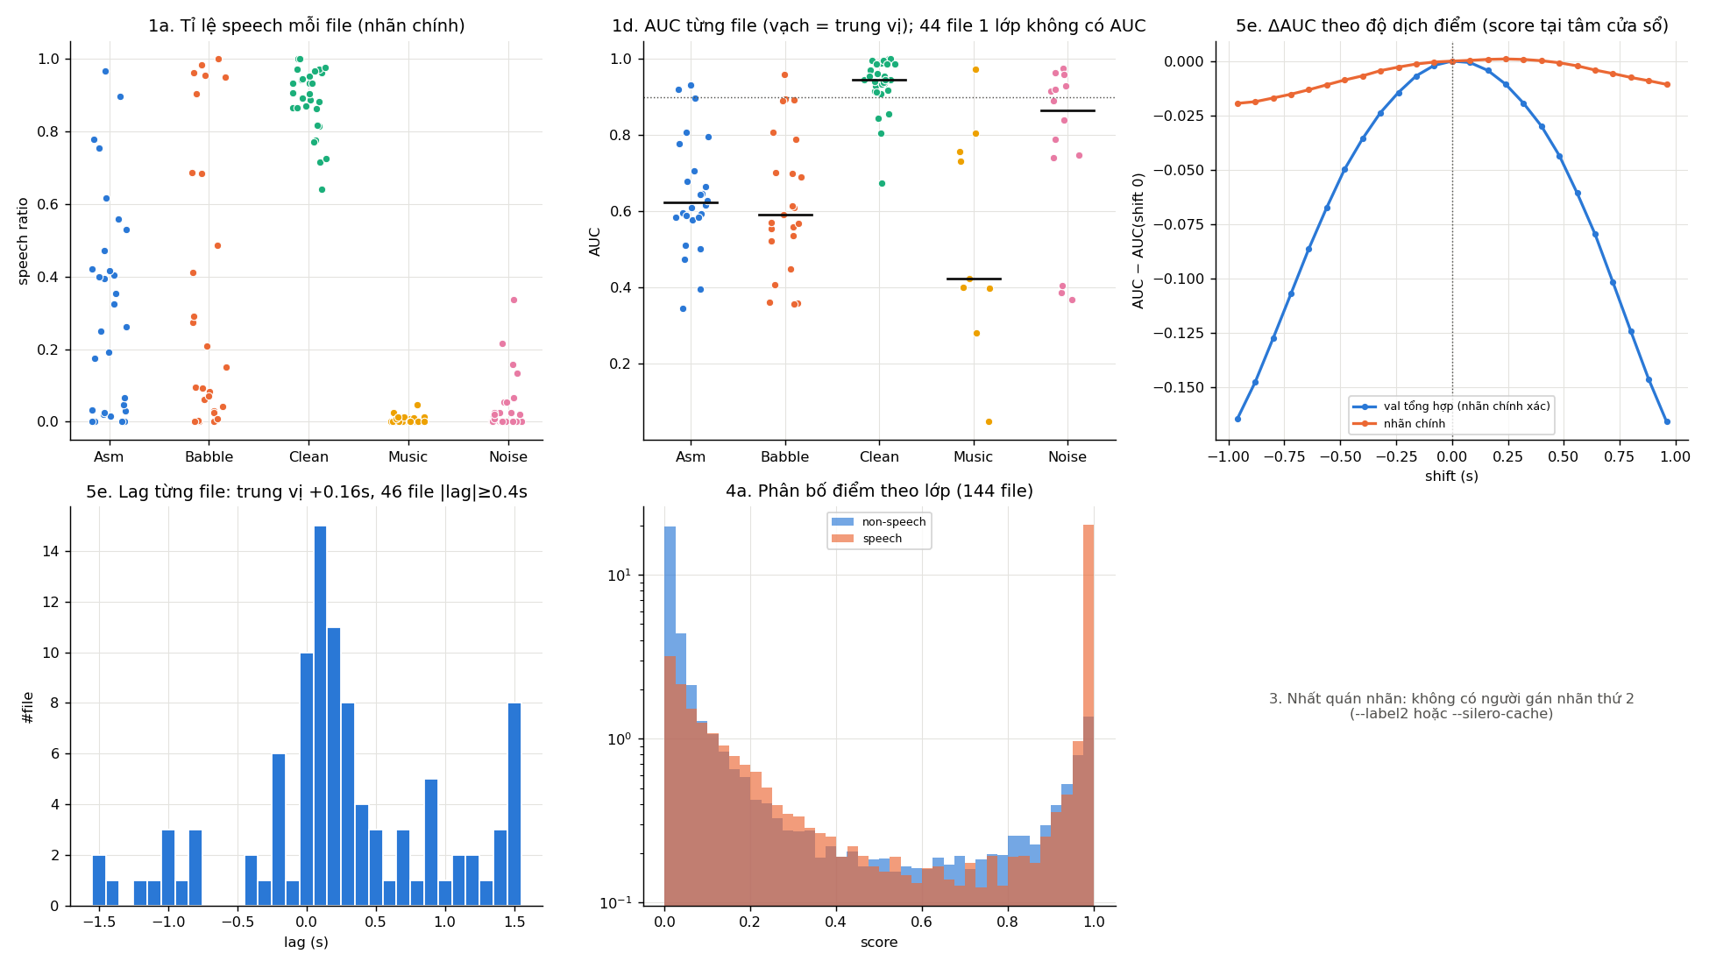

Hình 2. Tầng A (test)

Hình 3. Ngưỡng và tầng B
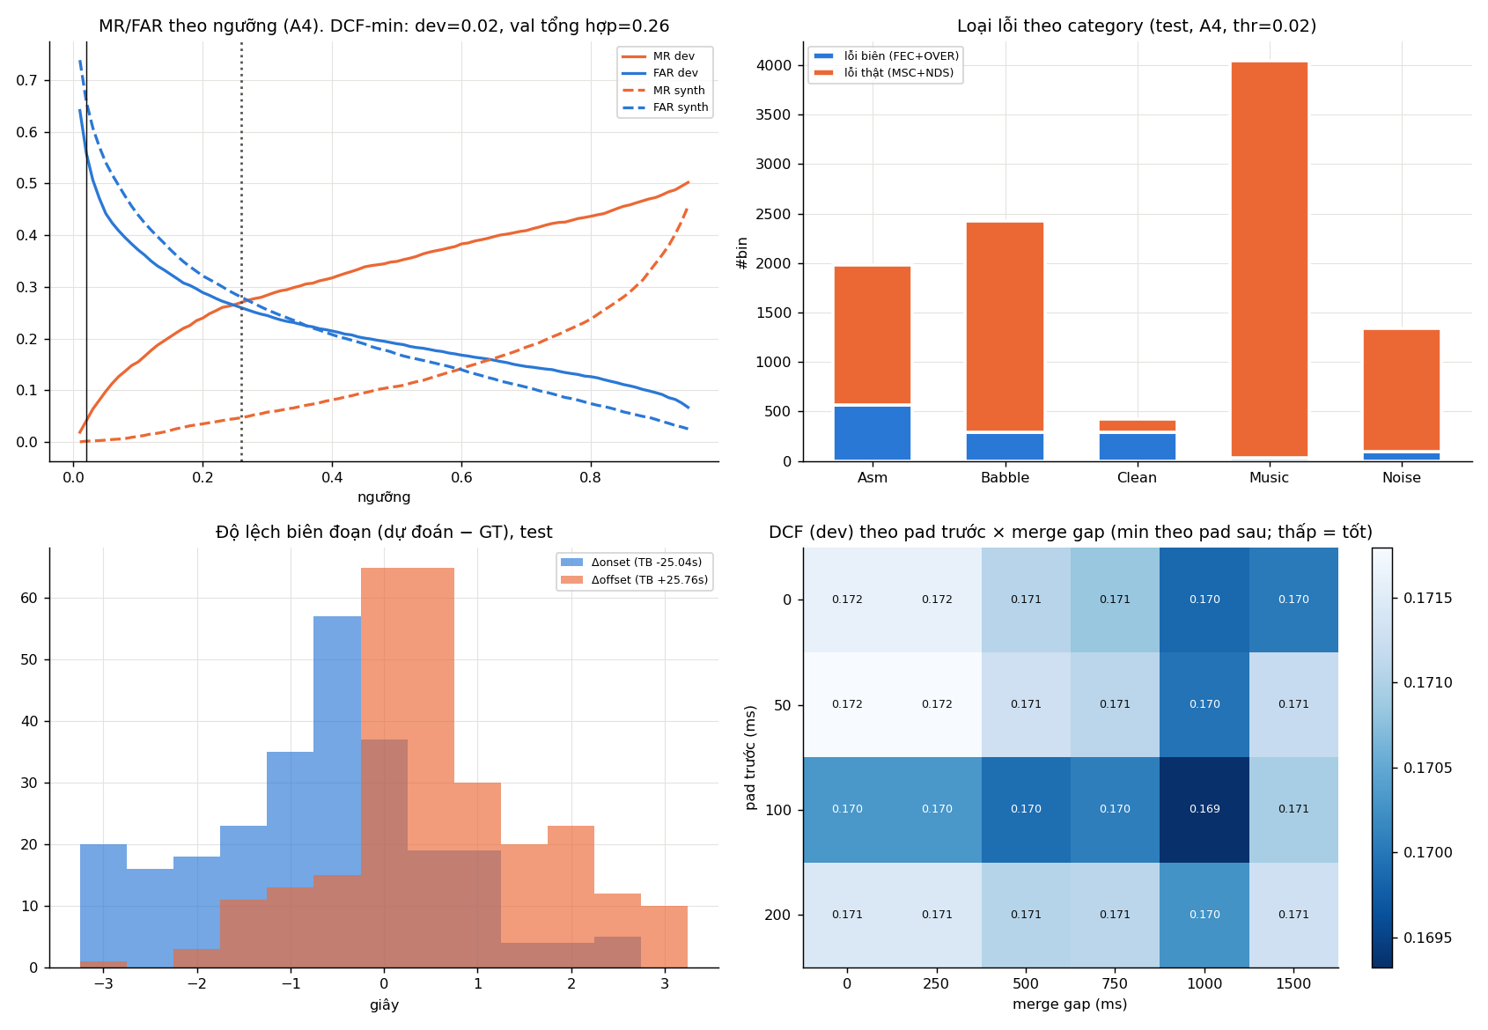

Hình 4. Timeline mẫu (test)
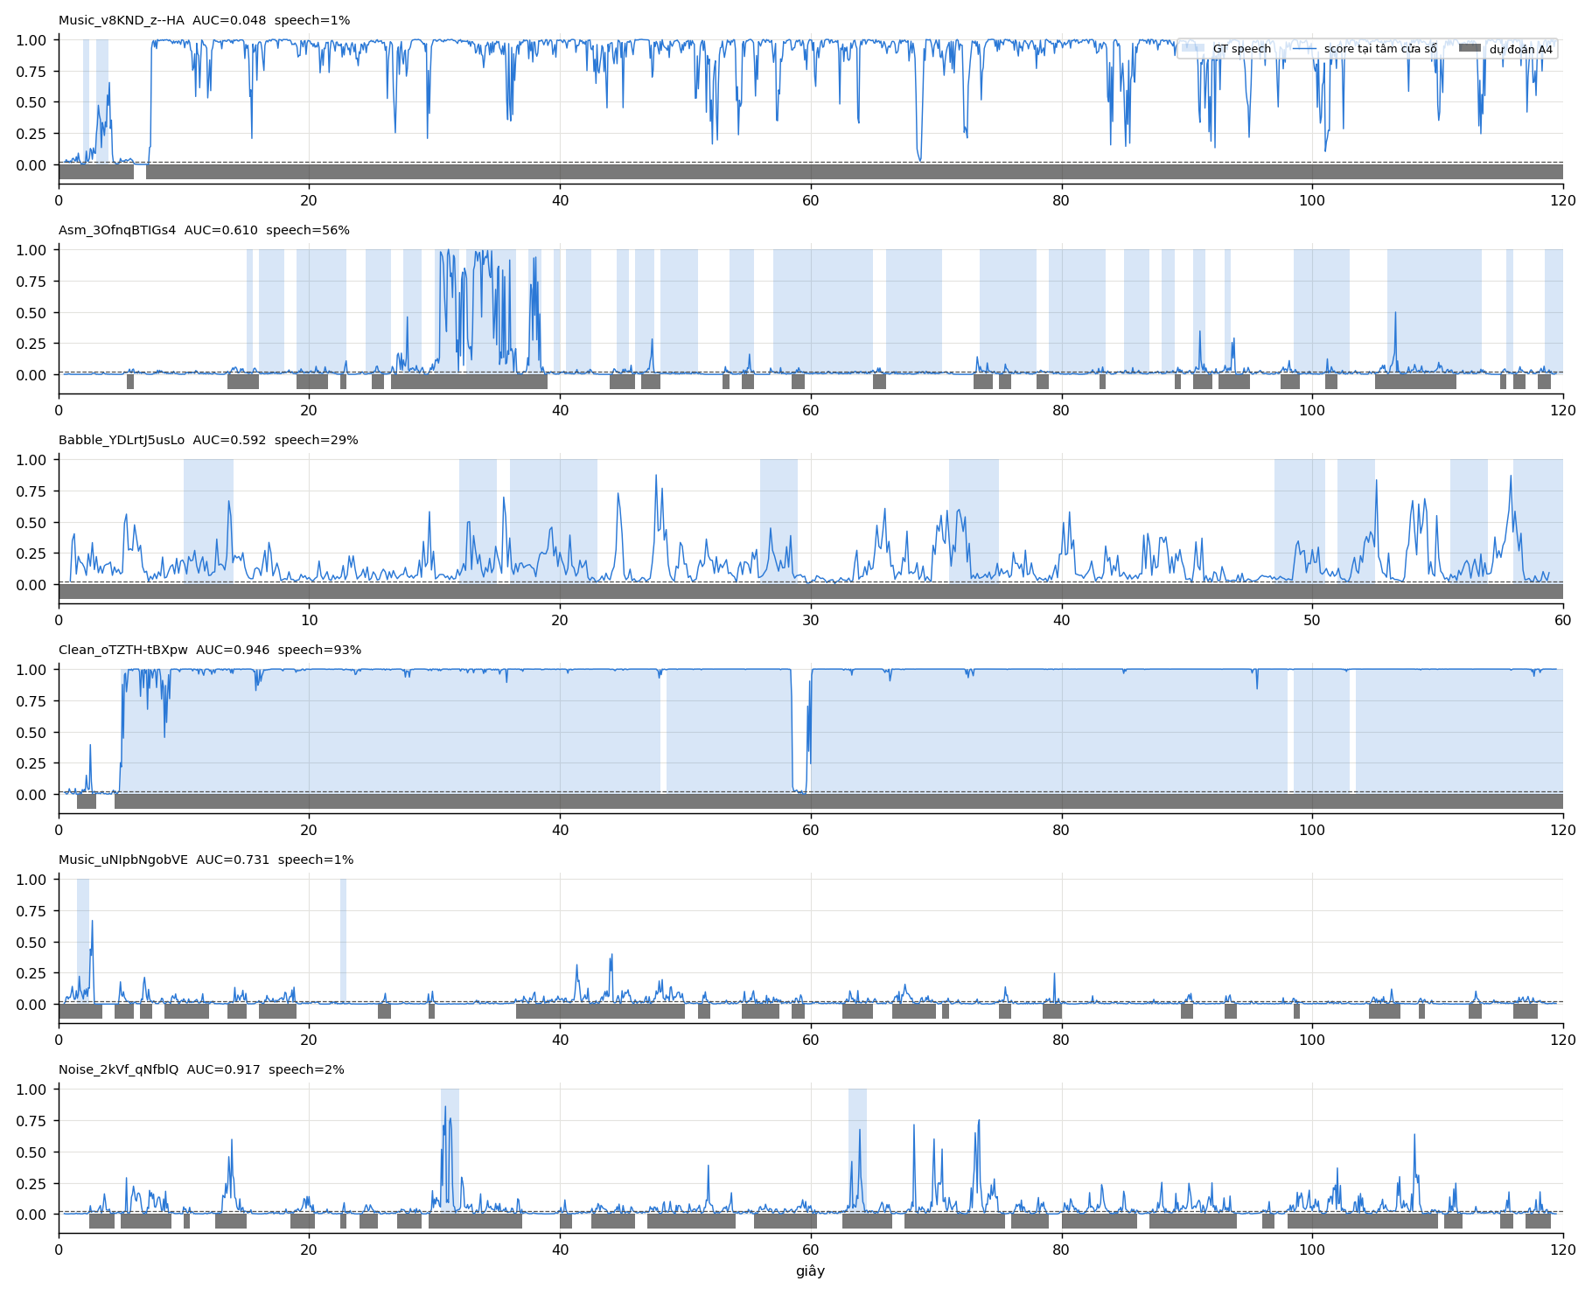

Hình 5. Đặc trưng tập theo độ phân giải model
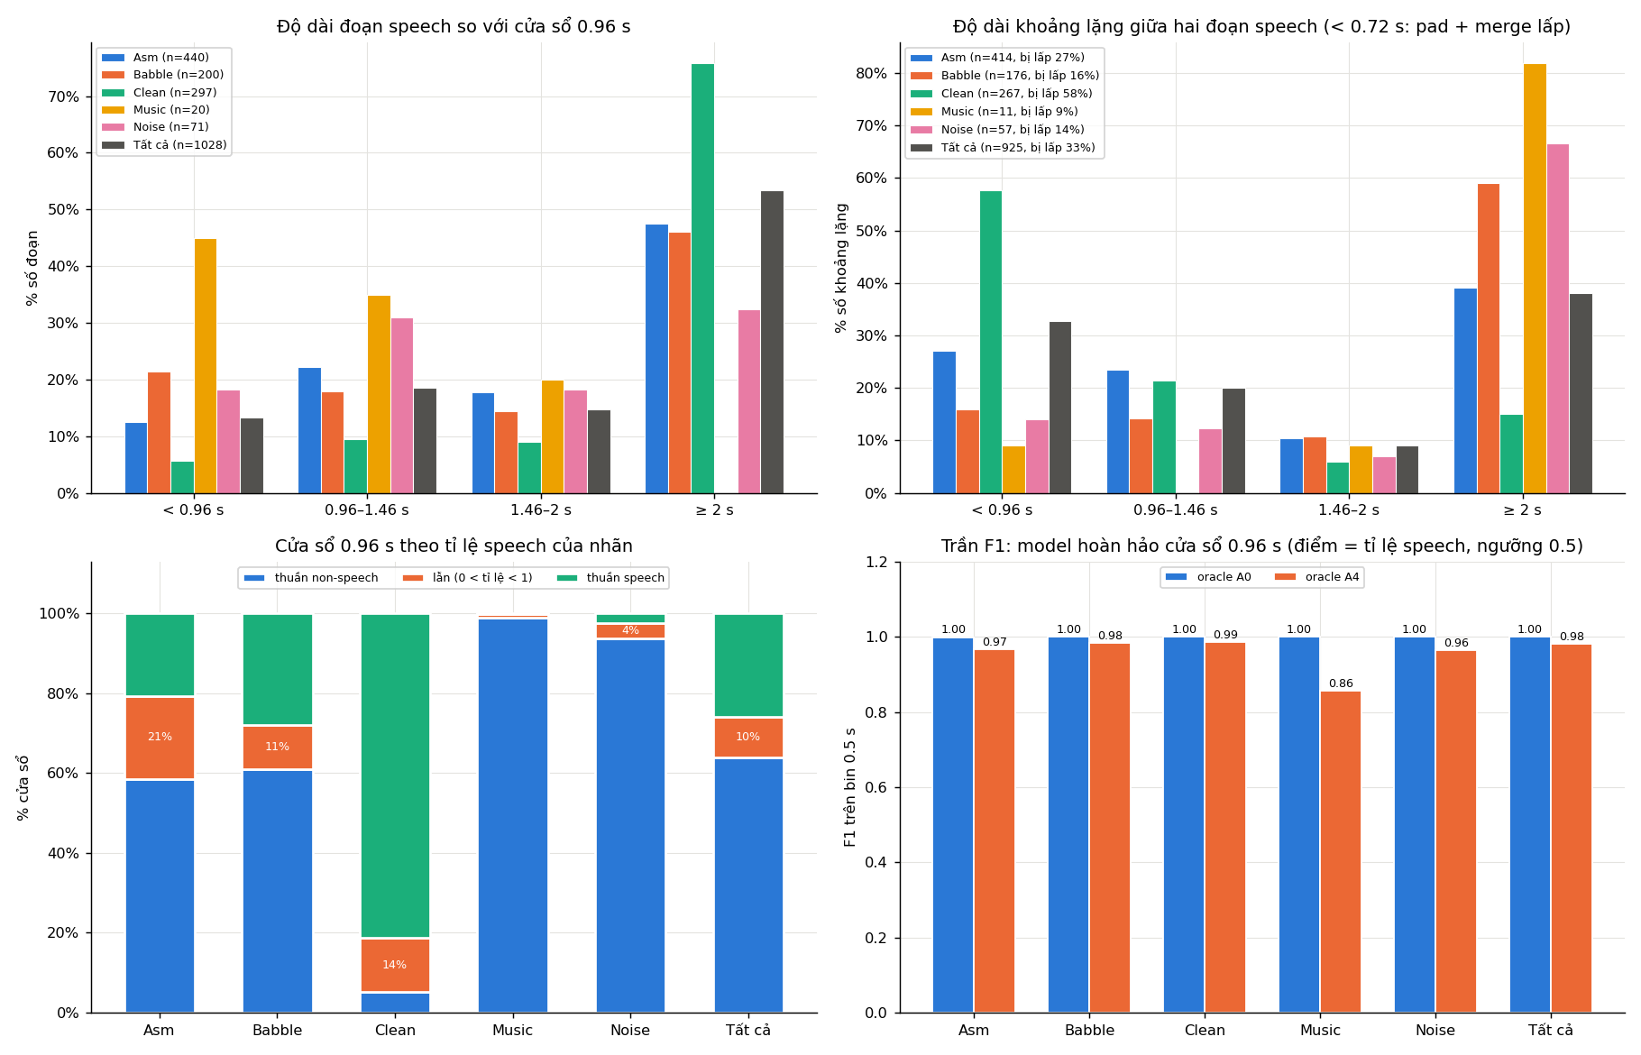

Hình 6. Độ dài đoạn speech / khoảng lặng so với frame 0.5 s

